聴覚障害診断書(裏面)
（様式第３－２号）

 | 聴覚障害の状況及び所見（全葉２枚中１枚目） |  |  |  |  |  |  |  |  |  |  |  |  |  |  |  |  |  |  |  |  |  | 聴覚障害の状況及び所見（全葉２枚中２枚目）

 |  |  |  |  |  |  |  |  |  |  |  |  |  |  |  |  |  |  |  |  |  |  |  | ２．障害程度の等級（該当するものを○で囲むこと。）
 |  | １．聴覚障害の状況及び所見
 |  |  | (1) 聴力（会話音域の平均聴力のレベル） |  |  |  |  |  |  |  |  |  |  | (3) 鼓膜の状況 |  |  |  |  |  |  |  |  |  | ・ 両耳の聴力レベルが、それぞれ100dB以上（両耳全ろう） （２級相当）
 |  |  |  | 右 ｄＢ
 |  |  |  |  |  |  |  |  |  |  |  |  |  |  | （右） |  |  |  |  |  | （左） |  |  | ・ 両耳の聴力レベルが、それぞれ 90dB以上（耳介に接しなければ大声語を理解
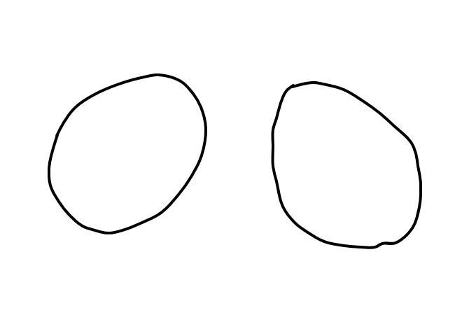
 |  |  |  | 左 ｄＢ |  |  |  |  |  |  |  |  |  |  |  |  |  |  |  |  |  |  |  | できない） （３級相当）

 |  |  |  |  |  |  |  |  |  |  |  |  |  |  |  |  |  |  |  |  |  |  |  | ・ 両耳の聴力レベルが、それぞれ 80dB以上（耳介に接しなければ話声語を理解
 |  |  | (2) 障害の種類 |  |  |  |  |  |  |  |  |  |  |  |  |  |  |  |  |  |  |  |  | できない） （４級相当）
 |  |  |  | 伝 音 性 難 聴
 |  |  |  |  |  |  |  |  |  |  |  |  |  |  |  |  |  |  |  |  |  |  |  | ・ 両耳による普通話声の語音明瞭度が50％以下 （４級相当）
 |  |  |  | 感 音 性 難 聴
 |  |  |  |  |  |  |  |  |  |  |  |  |  |  |  |  |  |  |  |  |  |  |  | ・ 両耳の聴力レベルが、それぞれ 70dB以上 （６級相当）
 |  |  |  | 混 合 性 難 聴
 |  |  |  |  |  |  |  |  |  |  |  |  |  |  |  |  |  |  |  |  |  |  |  | （６級相当）
 |  |  | (4) 聴力検査の結果（ア又はイのいずれかを記入する。）
 |  |  |  | ア．純音による検査 |  |  |  |  |  |  | イ．語音による検査
 |  |  |  |  | オージオメーターの型式 |  |  |  |  |  |  | 右 | ％以下

 |  |  |  |  |  |  |  |  |  |  |  | 左 | ％以下

 |  |  | (5) 身体障害者手帳（聴覚障害）の所持状況 |  |  |  |  |  |  |  |  |  |  |  |  | 有 |  | ・ |  | 無
 |  |  |  | （注）２級と診断する場合、記載すること。

 |  |  |  | 聴力レベル
 |  |  |  |  |  | 500 | 1000 | 2000 | Ｈｚ

0
 |  |  |  |  |  |  |  |  |  |  |  |  | 聴力の検査結果を元に次の算式を使用し
 |  |  |  |  |  |  |  |  |  |  |  |  | 聴力レベルを算出すること。
10
20
30
40
 |  |  |  |  |  |  |  |  |  |  |  |  | 500Hzの結果 |  |  | 1000Hzの結果 |  |  |  |  |  | 2000Hzの結果
 |  |  |  |  |  |  |  |  |  |  |  |  | ｄＢ |  | ＋ | ｄＢ |  |  | × | ２ | ＋ | ｄＢ
 |  |  |  |  |  |  |  |  |  | 右
50
 |  |  |  |  |  |  |  |  |  |  |  |  | ４
60
 |  |  |  |  |  |  |  |  |  |  |  |  |  |  |  |  |  |  | ｄＢ
70
 |  |  |  |  |  |  |  |  |  |  |  |  |  |  |  |  | ＝
80
90
100
 |  |  |  |  |  |  |  |  |  |  |  |  | 500Hzの結果 |  |  | 1000Hzの結果 |  |  |  |  |  | 2000Hzの結果
 |  | ｄＢ |  |  |  |  |  |  |  |  |  |  | ｄＢ |  | ＋ | ｄＢ |  |  | × | ２ | ＋ | ｄＢ
 |  |  |  |  |  |  |  |  |  | 左
 |  |  |  |  |  |  |  |  |  |  |  |  | ４
 |  |  |  |  |  |  |  |  |  |  |  |  |  |  |  |  |  |  | ｄＢ
 |  |  |  |  |  |  |  |  |  |  |  |  |  |  |  |  | ＝

